Gráficos
Distribución de datos

Distribución de edades: Histograma

Edad min | 5
Edad max | 90
Amplitud | 10
 |  |  | Eje X (categoria) | Eje Y (serie)
Edades | Intervalos | Intervalos | Intervalo | Frecuencia
5 | 5 | 15 | 5 - 15 | 3
8 | 16 | 25 | 16 - 25 | 4
10 | 26 | 35 | 26 - 35 | 6
22 | 36 | 45 | 36 - 45 | 7
24 | 46 | 55 | 46 - 55 | 6
24 | 56 | 60 | 56 - 60 | 2
25 |  |  |  | 1
27
32 |  | Distribución de edades: Boxplot
32
33
34
35 |  | Max | 90
36 |  | Min | 5
36 |  | Mediana | 36
38 |  | Promedio | 37.68966
39
42 |  | Cuartil (4 grupos, cada uno representa el 25%)
43 |  | 0-25% | 26
44 |  | 26-50% | 36
47 |  | 51-75% | 49
48 |  | 76% - 100% | 60
49
50 |  | Puntos (valores atípicos)
51
55
57
57
90

Comparaciones

Ventas tienda: gráficos de barras

Producto | María | Juan | Felipe | Total
Plantas | $100 | $150 | $200 | $450
Abonos | $200 | $250 | $150 | $600
Decoraciones | $150 | $175 | $225 | $550
Materas | $300 | $275 | $300 | $875
Semillas | $250 | $225 | $275 | $750
Total | $1,000 | $1,075 | $1,150 | $3,225

Ventas tienda: gráficos de araña

Proporciones

Ventas tienda: gráficos de tarta

Producto | María | Juan | Felipe | Total
Plantas | $100 | $150 | $200 | $450
Abonos | $200 | $250 | $150 | $600
Decoraciones | $150 | $175 | $225 | $550
Materas | $300 | $275 | $300 | $875
Semillas | $250 | $225 | $275 | $750
Total | $1,000 | $1,075 | $1,150 | $3,225

Correlación

Calificaciones y horas de estudio: Gráficos de dispersión

Estudiante | Horas de estudio |  | Calificación obtenida
1 | 2 | 1.4 | 60
2 | 3 | 3.0 | 70
3 | 1 | 0.6 | 50
4 | 4 | 3.8 | 80
5 | 2 | 1.6 | 65
6 | 3 | 3.1 | 75
7 | 2 | 1.7 | 68
8 | 4 | 3.6 | 85
9 | 1 | 0.9 | 45
10 | 3 | 2.4 | 72
11 | 2 | 2.1 | 63
12 | 4 | 4.1 | 78
13 | 2 | 1.3 | 55
14 | 3 | 2.7 | 73
15 | 1 | 0.7 | 48
16 | 4 | 3.6 | 82
17 | 2 | 1.6 | 61
18 | 3 | 3.1 | 71 |  | Coef. Correlación | 0.92
19 | 2 | 1.3 | 66 |  | R-cuadrado indica que el modelo de regresión lineal ajusta bien los datos y es una buena representación de la relación entre las variables independientes y la variable dependiente
20 | 4 | 3.5 | 84

Series de tiempo

Ventas diarias de una tienda

Fecha | Ventas
2021-01-01 | 750
2021-01-02 | 825
2021-01-03 | 680
2021-01-04 | 940
2021-01-05 | 1200
2021-01-06 | 950
2021-01-07 | 1100
2021-01-08 | 900
2021-01-09 | 800
2021-01-10 | 1000
2021-01-11 | 1150
2021-01-12 | 900
2021-01-13 | 820
2021-01-14 | 950
2021-01-15 | 1050
2021-01-16 | 800
2021-01-17 | 750
2021-01-18 | 950
2021-01-19 | 1200
2021-01-20 | 1100
2021-01-21 | 850
2021-01-22 | 950
2021-01-23 | 1050
2021-01-24 | 800
2021-01-25 | 750
2021-01-26 | 950
2021-01-27 | 1200
2021-01-28 | 1100
2021-01-29 | 850
2021-01-30 | 950
2021-01-31 | 1050

Fecha | Producción mensual | Ventas
Jan-17 | 1000 | 4786
Feb-17 | 1200 | 2112
Mar-17 | 1250 | 1722
Apr-17 | 1300 | 2079
May-17 | 1450 | 2809
Jun-17 | 1350 | 2858
Jul-17 | 1400 | 4959
Aug-17 | 1350 | 4516
Sep-17 | 1450 | 5103
Oct-17 | 1600 | 4780
Nov-17 | 1700 | 1249
Dec-17 | 1850 | 1518
Jan-18 | 1900 | 4750
Feb-18 | 2100 | 2064
Mar-18 | 2150 | 1144
Apr-18 | 2250 | 4433
May-18 | 2400 | 1068
Jun-18 | 2300 | 1893
Jul-18 | 2450 | 2388
Aug-18 | 2400 | 3266
Sep-18 | 2500 | 1563
Oct-18 | 2700 | 2998
Nov-18 | 2800 | 4620
Dec-18 | 2900 | 1792
Jan-19 | 3000 | 2106
Feb-19 | 3200 | 4395
Mar-19 | 3300 | 1086
Apr-19 | 3400 | 3061
May-19 | 3500 | 4893
Jun-19 | 3600 | 2388
Jul-19 | 3700 | 1910
Aug-19 | 3800 | 2848
Sep-19 | 3900 | 1365
Oct-19 | 4000 | 4146
Nov-19 | 4100 | 2169
Dec-19 | 4200 | 3015
Jan-20 | 4300 | 4828
Feb-20 | 4400 | 4290
Mar-20 | 4500 | 4526
Apr-20 | 2000 | 4454
May-20 | 3500 | 3162
Jun-20 | 3800 | 3354
Jul-20 | 4000 | 4347
Aug-20 | 4200 | 2938
Sep-20 | 4300 | 2467
Oct-20 | 4500 | 3552
Nov-20 | 4700 | 1502
Dec-20 | 4900 | 2914
Jan-21 | 5000 | 3453
Feb-21 | 5200 | 1502

Geoespaciales

Mapas

Ciudad | Estado | Ventas
Nueva York | Nueva York | 8,336,817
Los Ángeles | California | 3,898,747
Chicago | Illinois | 2,693,976
Houston | Texas | 2,320,268
Phoenix | Arizona | 1,680,992
Filadelfia | Pensilvania | 1,584,064
San Antonio | Texas | 1,547,253
San Diego | California | 1,423,851
Dallas | Texas | 1,343,573
San José | California | 1,021,795

Sugerencias
Gráficos de distribución

Gráficos de distribución

Gráficos de comparaciones

Gráficos de proporciones

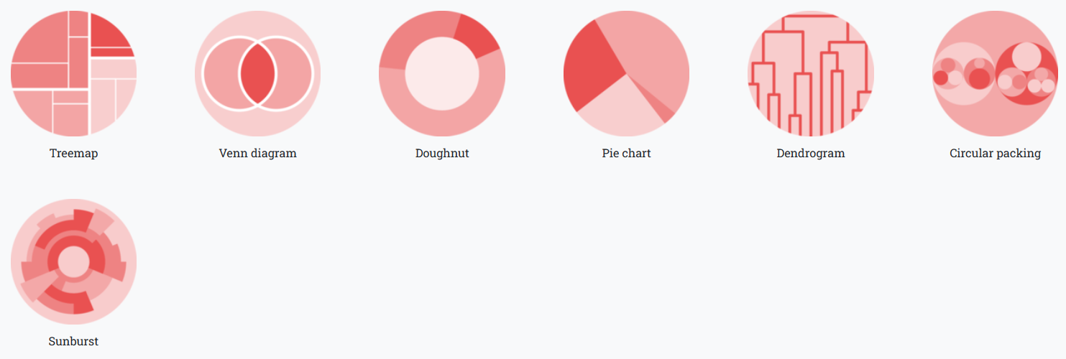

Gráficos de series de tiempo o evolución

